ASISTENCIA TEAMS CONC ECOOPSOS
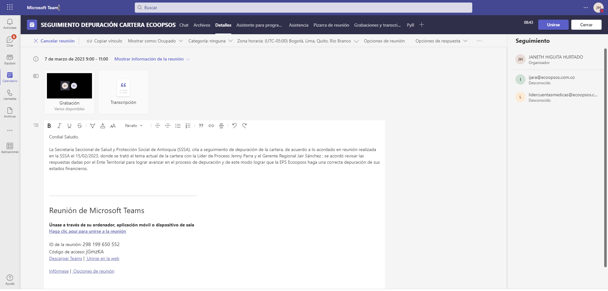
1. Resumen
Título de la reunión | SEGUIMIENTO DEPURACIÓN CARTERA ECOOPSOS
Participantes que asistieron | 2
Hora de inicio | 3/07/23, 9:08:33 AM
Hora de finalización | 3/07/23, 10:40:10 AM
Duración de la reunión | 1 h 31 min 36s
Tiempo medio de asistencia | 1 h 22 min 25s

2. Participantes
Nombre | Primera entrada | Última salida | Duración de la reunión | Correo electrónico | Id. de participante (UPN)
JANETH HIGUITA HURTADO | 3/07/23, 9:08:54 AM | 3/07/23, 10:40:10 AM | 1 h 31 min 15s | Janeth.Higuita@antioquia.gov.co | JHIGUITAH@ANTIOQUIA.GOV.CO
Ingrith Dayana Jara Vela | 3/07/23, 9:09:00 AM | 3/07/23, 10:22:35 AM | 1 h 13 min 35s | ijara@ecoopsos.com.co | ijara@ecoopsos.com.co

3. Actividades de la reunión
Nombre | Hora de entrada | Hora de salida | Duración | Correo electrónico | Rol
JANETH HIGUITA HURTADO | 3/07/23, 9:08:54 AM | 3/07/23, 10:40:10 AM | 1 h 31 min 15s | Janeth.Higuita@antioquia.gov.co | Organizador
Ingrith Dayana Jara Vela | 3/07/23, 9:09:00 AM | 3/07/23, 10:22:35 AM | 1 h 13 min 35s | ijara@ecoopsos.com.co | Moderador

